상품제안서
[주문제작] 탁상 주간 달력 (세움형 295x110) | 상품코드: S24055

 |  |  |  |  |  |  | 02-713-8555 | www.synergygift.co.kr
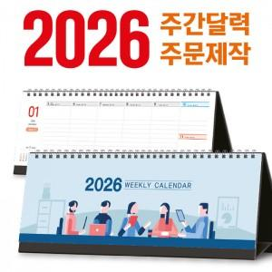

【상세/제작정보】

【인쇄/포장옵션】 | 풀칼라 / OPP(비닐)

【공급단가】 | 수량 | 300~ | 500~ | 1,000~ | 3,000~ | 5,000~
*VAT별도 | 단가 | 6,700원 | 5,300원 | 3,720원 | 2,650원 | 2,280원

【상품 URL】 | https://www.synergygift.co.kr:443/src/goods_detail.php?gdno=24055

